Permis
RENFO'EPS | PERMIS DE SE RENFORCER

Athlète en renforcement : Pour chaque exercice, après avoir visionné et lu l’ensemble des consignes du niveau 1 sur RENFO'EPS (ou scanné le QRCode avec l'application Mirage Make*), réaliser l'ensemble de la série demandée. Observateur-coach : Valider les 4 critères indispensables à respecter pour une pratique en toute sécurité en indiquant 1 ou 0 dans les cases grisées. Si vous êtes directement sur tablette ou sur le GLIDE*, le total se fait automatiquement et le permis sera délivré à l'athlète s'il obtient 35 points au total sans qu’aucun exercice ne soit à 0. *Connexion internet nécessaire

Athlète : |  |  |  | Observateur-Coach :
EXERCICES |  | Série à réaliser (nombre de répétitions ou temps de maintien) | Position initiale | Amplitude du mouvement | Placement du dos | Respiration | TOTAL

 |  |  | Puis-je commencer sans me faire mal ? | Mon mouvement est-il complet et contrôlé ? | Mon dos est-il bien placé pour ne pas me blesser ? | Est-ce que j’expire (souffle) au moment de l’effort ?
Pompes |  | 10 répétitions |  |  |  |  | 0
Curls alternés |  | 10 répétitions (de chaque côté) |  |  |  |  | 0
Dips |  | 10 répétitions |  |  |  |  | 0
Abdominaux grand droit |  | 10 répétitions |  |  |  |  | 0
Abdos obliques |  | 10 répétitions (de chaque côté) |  |  |  |  | 0
Gainage |  | 30 secondes |  |  |  |  | 0
Squats |  | 10 répétitions |  |  |  |  | 0
Banc ischio |  | 10 répétitions |  |  |  |  | 0
Fessiers |  | 10 répétitions |  |  |  |  | 0
Proprioception |  | 30 secondes |  |  |  |  | 0
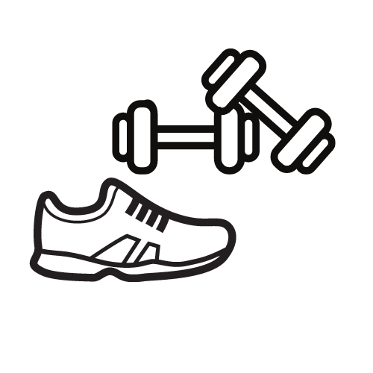
 |  |  |  |  | TOTAL
 |  |  |  |  | OBTENTION DU PERMIS : |  | NON
 |  |  |  |  | Revois les exercices où tu as obtenu moins de 3 points

